Графики
Расчет закладной детали PQ001 / Расчет закладной детали PQ001
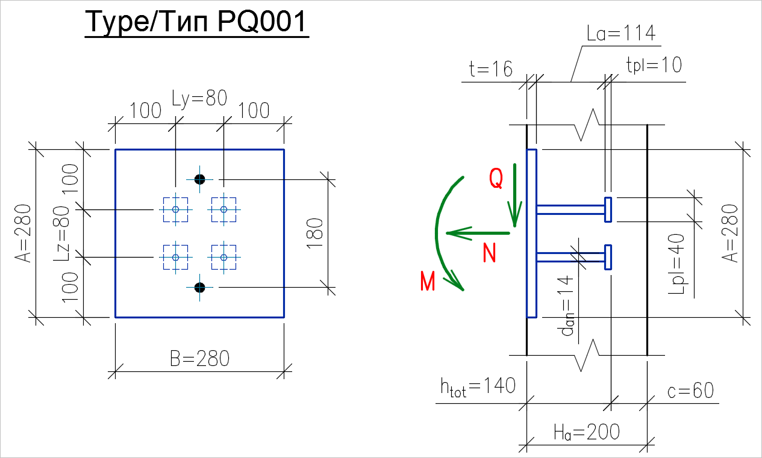
Исходные данные:
Расчетные характеристики арматуры анкеров:
 | Класс арматуры анкера: | А500

Расчетные характеристики пластины:
 | Марка стали пластины: | С255 t=2-20мм

Расчетные характеристики бетона:
 | Класс бетона: | В30
Коэффициент условий работы бетона:
Принимаем: | железобетонный элемент
 | длительные нагрузки
 | слой бетонированния <1,5м
 | gb = | 0.90

TYPE OF PLATE/ ТИП ПЛИТЫ | PLATE/ ПЛИТА |  |  | ANCHOR BARS WITH REINFORCEMENTS / АНКЕРНЫЕ СТЕРЖНИ С УСИЛЕНИЯМИ |  |  |  |  |  |  |  | Ha | htot
 | A | В | t | number of rows/ количество рядов | number of bars in row/ количество анкеров в ряду | Lz | Ly | dan | La | Lpl | tpl | [mm/мм] | [mm/ мм]
 | [mm/мм] | [mm/мм] | [mm/мм] |  |  | [mm/мм] | [mm/мм] | [mm/мм] | [mm/мм] | [mm/мм] | [mm/мм]
PQ001 | 280 | 280 | 16 | 2 | 2 | 80 | 80 | 10 | 114 | 40 | 10 | 200 | 140
 |  |  |  | nan (шт) | n (шт)
Ha - минимальная толщина бетонной опоры |  |  |  |  | Z (мм) = | 80
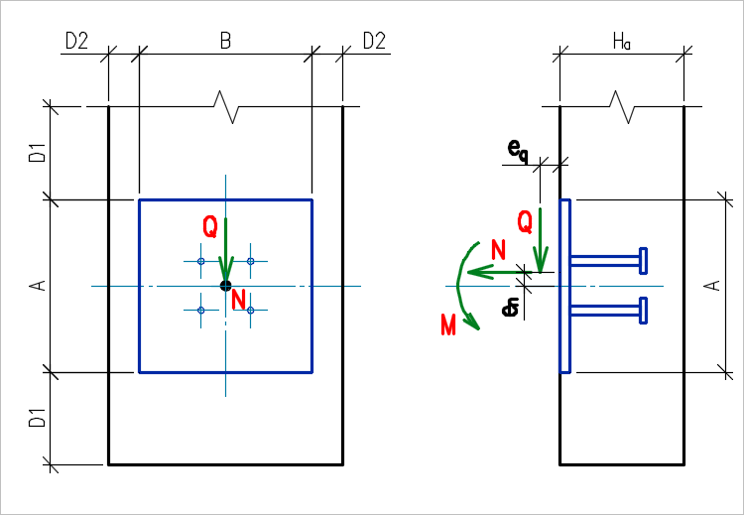
с - защитный слой бетона в соответствии с ТУ по проекту |  |  |  |  | Y (мм) = | 80

Расчетные нагрузки:
Расчетные нагрузки действуют в одной плоскости симметрии закладной деталли, параллельной грани А.
Минимальный изгибающий момент Mmin назначаем исходя из условия учета случайного эксцентриситета при воздействии растягивающей и срезающей нагрузок: Mmin = Q×ea + N×ea

 |  |  |  | По п.8.1.7 СП 63.13330.2012: ea = max(A/30; 10мм) = | 10.0 | (mm/мм)

Условия установки закладной детали в конструкцию:
D1 - Минимальное свободное расстояние по вертикали от края бетона;
D2 - Минимальное свободное расстояние по горизонтали от края бетона.

Таблица 1. Предельно допустимые нагрузки на закладную деталь PQ001 при D1=100мм и D2=100мм. (Статические нагрузки)
Сz (мм) = | 200 |  | Сy (мм) = | 200
D1 (мм) = | 100.0 |  | D2 (мм) = | 100.0 |  |  |  | Анкера закладной детали заделаны в: | растянутой зоне бетона
SHEAR - BENDING / СРЕЗ - МОМЕНТ
 | SHEAR / СРЕЗ | BENDING / МОМЕНТ | TENSION / РАСТЯЖЕНИЕ | Kmax | Прочность анкеров закладной детали | Смятие бетона под пластинами усиления | Выкалывание бетона анкерами, при N'an > 0 | Выкалывание бетона анкерами, при N'an < 0 | Откалываниебетона анкерами у края элемента

 | Q [кН/kN] | M [кНм/kNm] | N [кН/kN]
SHEAR - BENDING / СРЕЗ - МОМЕНТ | 0.0 | 3.60 | 0.0 | 1.000 | 0.658 | 0.592 | 1.000 | - | 0.000
 | 27.9 | 3.60 | 0.0 | 1.000 | 0.999 | 0.604 | 1.000 | - | 0.562
 | 30.0 | 3.08 | 0.0 | 1.000 | 1.000 | 0.523 | 0.856 | - | 0.604
 | 35.0 | 1.82 | 0.0 | 1.000 | 1.000 | 0.326 | 0.506 | - | 0.705
 | 40.0 | 0.57 | 0.0 | 1.000 | 1.000 | 0.129 | 0.158 | - | 0.805
 | 40.6 | 0.41 | 0.0 | 1.000 | 1.000 | 0.104 | 0.113 | - | 0.818
 | 40.6 | 0.00 | 0.0

TENSION - BENDING / РАСТЯЖЕНИЕ - МОМЕНТ
 | SHEAR / СРЕЗ | BENDING / МОМЕНТ | TENSION / РАСТЯЖЕНИЕ | Kmax | Прочность анкеров закладной детали | Смятие бетона под пластинами усиления | Выкалывание бетона анкерами, при N'an > 0 | Выкалывание бетона анкерами, при N'an < 0 | Откалываниебетона анкерами у края элемента
 |  |  |  |  |  |  |  |  |  |  |  |  |  | Q= | 35 | N= | 4 | 6 | 8
 |  |  |  |  |  |  |  |  |  |  |  |  |  | Nu= | 11.79 | Mmax= | 1.202 | 0.894 | 0.585
 |  |  |  |  |  |  |  |  |  |  |  |  |  | Mu= | 1.82 | K= | 0.985 | 0.978 | 0.970

 |  |  |  |  |  |  |  |  |  |  |  |  |  | Q= | 30 | N= | 5 | 10 | 15 | 20
 | Q [кН/kN] | M [кНм/kNm] | N [кН/kN] |  |  |  |  |  |  |  |  |  |  | Nu= | 25.7 | Mmax= | 2.473 | 1.875 | 1.278 | 0.681
TENSION - BENDING / РАСТЯЖЕНИЕ - МОМЕНТ | 0.0 | 3.60 | 0.0 | 1.000 | 0.658 | 0.592 | 1.000 | - | 0.000 |  |  |  |  | Mu= | 3.07 | K= | 0.997 | 0.995 | 0.993 | 0.981
 | 0.0 | 3.20 | 10.0 | 1.000 | 0.658 | 0.592 | 1.000 | - | 0.000
 | 0.0 | 2.80 | 20.0 | 1.000 | 0.658 | 0.592 | 1.000 | - | 0.000 |  |  |  |  | Q= | 15 | N= | 10 | 20 | 30 | 40 | 43
 | 0.0 | 2.40 | 30.0 | 1.000 | 0.658 | 0.592 | 1.000 | - | 0.000 |  |  |  |  | Nu= | 54.7 | Mmax= | 2.934 | 2.277 | 1.621 | 0.965 | 0.768
 | 0.0 | 2.00 | 40.0 | 1.000 | 0.658 | 0.592 | 1.000 | - | 0.000 |  |  |  |  | Mu= | 3.59 | K= | 0.927 | 0.856 | 0.834 | 0.824 | 0.812
 | 0.0 | 1.79 | 45.0 | 1.000 | 0.658 | 0.592 | - | 1.000 | 0.000
 | 0.0 | 1.30 | 50.0 | 1.000 | 0.604 | 0.543 | - | 1.000 | 0.000
 | 0.0 | 0.56 | 55.8 | 1.000 | 0.510 | 0.459 | - | 1.000 | 0.000
 | 0.0 | 0.00 | 55.8

SHEAR - TENSION / СРЕЗ - РАСТЯЖЕНИЕ
 | SHEAR / СРЕЗ | BENDING / МОМЕНТ | TENSION / РАСТЯЖЕНИЕ | Kmax | Прочность анкеров закладной детали | Смятие бетона под пластинами усиления | Выкалывание бетона анкерами, при N'an > 0 | Выкалывание бетона анкерами, при N'an < 0 | Откалываниебетона анкерами у края элемента

 | Q [кН/kN] | M [кНм/kNm] | N [кН/kN]
SHEAR - TENSION / СРЕЗ-РАСТЯЖЕНИЕ M = Mmin | 0.0 | 0.56 | 55.8 | 1.000 | 0.510 | 0.459 | - | 1.000 | 0.000
 | 5.0 | 0.60 | 55.4 | 1.000 | 0.635 | 0.469 | - | 1.000 | 0.141
 | 10.0 | 0.65 | 55.1 | 1.000 | 0.759 | 0.480 | - | 1.000 | 0.282
 | 15.0 | 0.70 | 54.8 | 1.000 | 0.884 | 0.490 | - | 1.000 | 0.421
 | 19.7 | 0.74 | 54.4 | 1.000 | 1.000 | 0.498 | - | 0.999 | 0.552
 | 20.0 | 0.74 | 53.6 | 1.000 | 1.000 | 0.491 | - | 0.984 | 0.557
 | 25.0 | 0.65 | 39.6 | 1.000 | 1.000 | 0.390 | - | 0.740 | 0.633
 | 30.0 | 0.56 | 25.7 | 1.000 | 1.000 | 0.289 | - | 0.499 | 0.697
 | 35.0 | 0.47 | 11.8 | 1.000 | 1.000 | 0.188 | - | 0.262 | 0.750
 | 40.0 | 0.41 | 1.3 | 1.000 | 1.000 | 0.114 | 0.130 | - | 0.811
 | 40.6 | 0.41 | 0.0 | 1.000 | 1.000 | 0.104 | 0.113 | - | 0.818
SHEAR - TENSION / СРЕЗ-РАСТЯЖЕНИЕ M = 1,0 [кНм/kNm] | 0.0 | 1.00 | 52.5 | 1.000 | 0.567 | 0.510 | - | 1.000 | 0.000
 | 18.3 | 1.00 | 52.5 | 1.000 | 1.000 | 0.526 | - | 1.000 | 0.505
 | 20.0 | 1.00 | 47.0 | 1.000 | 1.000 | 0.491 | - | 0.909 | 0.532
 | 25.0 | 1.00 | 30.8 | 1.000 | 1.000 | 0.390 | - | 0.646 | 0.599
 | 30.0 | 1.00 | 18.0 | 1.000 | 1.000 | 0.310 | 0.479 | - | 0.666
 | 35.0 | 1.00 | 7.1 | 1.000 | 1.000 | 0.242 | 0.358 | - | 0.732
 | 38.3 | 1.00 | 0.0 | 1.000 | 1.000 | 0.197 | 0.278 | - | 0.771
SHEAR - TENSION / СРЕЗ-РАСТЯЖЕНИЕ M = 1,5 [кНм/kNm] | 0.0 | 1.50 | 48.1 | 1.000 | 0.627 | 0.564 | - | 1.000 | 0.000
 | 15.8 | 1.50 | 48.1 | 1.000 | 1.000 | 0.578 | - | 1.000 | 0.423
 | 20.0 | 1.50 | 35.5 | 1.000 | 1.000 | 0.498 | 0.811 | - | 0.493
 | 25.0 | 1.50 | 24.6 | 1.000 | 1.000 | 0.429 | 0.690 | - | 0.577
 | 30.0 | 1.50 | 13.7 | 1.000 | 1.000 | 0.361 | 0.569 | - | 0.650
 | 35.0 | 1.50 | 2.8 | 1.000 | 1.000 | 0.293 | 0.448 | - | 0.715
 | 36.3 | 1.50 | 0.0 | 1.000 | 1.000 | 0.276 | 0.417 | - | 0.730
SHEAR - TENSION / СРЕЗ-РАСТЯЖЕНИЕ M = 2,0 [кНм/kNm] | 0.0 | 2.00 | 39.9 | 1.000 | 0.658 | 0.592 | 1.000 | - | 0.000
 | 16.0 | 2.00 | 39.9 | 1.000 | 1.000 | 0.604 | 1.000 | - | 0.405
 | 20.0 | 2.00 | 31.1 | 1.000 | 1.000 | 0.549 | 0.902 | - | 0.480
 | 25.0 | 2.00 | 20.2 | 1.000 | 1.000 | 0.481 | 0.781 | - | 0.562
 | 30.0 | 2.00 | 9.3 | 1.000 | 1.000 | 0.412 | 0.660 | - | 0.635
 | 34.3 | 2.00 | 0.0 | 1.000 | 1.000 | 0.354 | 0.556 | - | 0.690

SHEAR - TENSION / СРЕЗ-РАСТЯЖЕНИЕ M = 2,5 [кНм/kNm] | 0.0 | 2.50 | 27.4 | 1.000 | 0.658 | 0.592 | 1.000 | - | 0.000
 | 19.7 | 2.50 | 27.4 | 1.000 | 1.000 | 0.604 | 1.000 | - | 0.462
 | 20.0 | 2.50 | 26.8 | 1.000 | 1.000 | 0.600 | 0.993 | - | 0.467
 | 25.0 | 2.50 | 15.9 | 1.000 | 1.000 | 0.532 | 0.872 | - | 0.548
 | 30.0 | 2.50 | 5.0 | 1.000 | 1.000 | 0.464 | 0.751 | - | 0.620
 | 32.3 | 2.50 | 0.0 | 1.000 | 1.000 | 0.432 | 0.695 | - | 0.650

SHEAR - TENSION / СРЕЗ-РАСТЯЖЕНИЕ M = 3,0 [кНм/kNm] | 0.0 | 3.00 | 14.9 | 1.000 | 0.658 | 0.592 | 1.000 | - | 0.000
 | 23.5 | 3.00 | 14.9 | 1.000 | 1.000 | 0.604 | 1.000 | - | 0.512
 | 25.0 | 3.00 | 11.6 | 1.000 | 1.000 | 0.583 | 0.963 | - | 0.535
 | 30.0 | 3.00 | 0.7 | 1.000 | 1.000 | 0.515 | 0.842 | - | 0.606
 | 30.3 | 3.00 | 0.0 | 1.000 | 1.000 | 0.511 | 0.834 | - | 0.610

 | 35.000 | 1.500 | 2.803 | 1.000 | 1.000 | 0.293 | 0.448 | - | 0.715 | YES

Расчет закладной
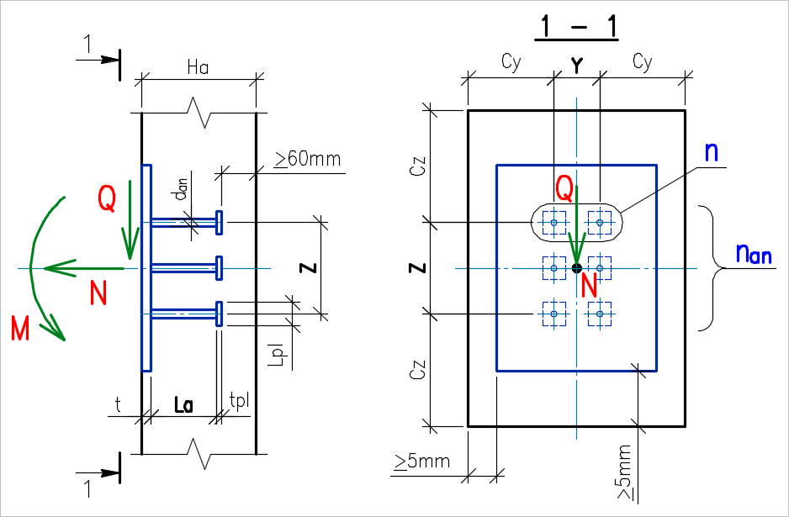
Расчет закладных деталей с нормальными усиленными анкерами
Расчет нормальных анкеров, приваренных в тавр к плоским элементам стальных закладных деталей, на действие изгибающих моментов, нормальных и сдвигающих сил от статической нагрузки, расположенных в одной плоскости симметрии закладной детали. Согласно СП 63.13330.2012 (далее обозначаем - [1]), "Рекомендации по проектированию стальных закладных деталей для железобетонных конструкций" (далее обозначаем - [2]) и Пособие к СНиП 2.03.01-84 "по проектированию бетонных и железобетонных конструкций из тяжелых и легких бетонов без предварительного напряжения арматуры" (далее обозначаем - [3]).
 | Исходные данные:
 | Расчетные характеристики бетона:
 | (по СП 63.13330.2012)
 | Класс бетона: | В30
 | gb = | 0.9
 | Rb*gb (МПа) = | 15.3
 | Rbt*gb (МПа) = | 1.04
 | Расчетные характеристики арматуры анкеров:
 | Класс арматуры анкера: | А500
 | Диаметр анкера dan (мм) = | 10
 | Rs (МПа) = | 435
 | Aan,1 (см2) = | 0.785
 | Расчетные характеристики пластины:
 | (по СП 16.13330.2011, далее обозначаем как [4])
 | Марка стали пластины: | С255 t=2-20мм
 | Толщина пластины t (мм) = | 16
 | Ry (МПа) = | 240
 | Rsq (МПа) = 0,58*Ry = | 139.2 |  |  |  |  | Рис. 1. Схема усилий действующих на закладную деталь и геометрические обозначения.
 |  |  |  |  |  |  |  |  |  |  |  |  | Сводный результат всех проверок:
 | Геометрические характеристики закладной детали: |  |  |  |  | Расчетные нагрузки на закладную деталь:
 | Количество рядов анкеров вдоль направления сдвигающей силы: |  |  |  |  |  |  |  |  |  |  |  | Наименование проверки |  | Кисп. | Вывод
 | nan (шт) = | 2 |  |  |  |  | N (кН) = | 2.8 |  |  |  |  | Конструктивные требования (по рис. 20 [2]) |  | - | Условия выполняются | исх. дан.
 | Количество анкеров в ряду: |  |  |  |  |  | Q (кН) = | 35.0 |  |  |  |  | Толщина пластины закладной детали (по п. Б.3 [1] и табл. 5 [2]): |  | 0.488 | Условия выполняются | п.1
 | n (шт) = | 2 |  |  |  |  | M (кН×м) = | 1.50 |  |  |  |  | Проверка прочности анкеров закладной детали (по Приложению Б, п.Б.1 [1]): |  | 1.000 | Условие выполняется | п.2
 | Расстояние между крайними рядами анкеров: |  |  |  |  |  |  |  |  |  |  |  | Проверка смятия бетона под пластинами усиления (по п.4.12 [2]): |  | 0.293 | Условие выполняется | п.3.1
 | Z (мм) = | 80 |  |  |  |  |  |  |  |  |  |  | Проверка бетона на выкалывание с усилениями анкеров, при N'an > 0 (по п.4.8 [2]): |  | 0.448 | Условие выполняется | п.3.2.1
 | Расстояние между анкерами вдоль усилия: |  |  |  |  |  |  |  |  |  |  |  | Проверка бетона на выкалывание с усилениями анкеров, при N'an < 0 (по п.4.7,а [2]): |  | - | Проверка не требуется | п.3.2.2
 | lz (мм) = | 80 |  |  | принимается не менее 7dan | 70.0 | условие выполняется |  |  |  |  |  | Проверка бетона на откалывание анкерами у края элемента (по п.4.11 [2] и п.3.108 [3]): |  | 0.715 | Условие выполняется | п.3.3
 | Длина анкера (в свету между пластинами): |  |  |  |  |  |  |  |  |  |  |  | Кисп. max = |  | 1.000
 | La (мм) = | 114 |  |  | принимается не менее 10dan | 100.0 | условие выполняется
 | Длина пластины усиления анкеров:
 | Lpl (мм) = | 40 |  |  | принимается не менее 3dan | 30.0 | условие выполняется
 | Толщина пластины усиления анкеров:
 | tpl (мм) = | 10 |  |  | принимается не менее 0,2Lpl | 8.0 | условие выполняется
 | Cсуммарная площадь поперечного сечения анкеров крайнего ряда:
 | Aan,j (м2) = | 0.000157
 | Расстояние между крайними анкерами в растянутом ряду:
 | Y (мм) = | 80.0
 | Расстояние между анкерами поперек усилия:
 | ly (мм) = | 80 |  |  | принимается не менее 5dan | 50.0 | условие выполняется
 | Расстояние от оси крайнего анкера до грани бетонного элемента по горизонтали (минимальное):
 | Сy (мм) = | 200.0 |  |  | принимается не менее 3,5dan | 35.0 | условие выполняется
 | Расстояние от оси крайнего анкера до грани бетонного элемента по вертикали (минимальное):
 | Сz (мм) = | 200.0 |  |  | принимается не менее 8dan | 80.0 | условие выполняется
 | Толщина бетонного элемента:
 | Ha (мм) = | 200.0 |  |  |  | принимается не менее (La+t+tpl+60мм)= | 200.0 | условие выполняется
 |  |  |  | Конструктивные требования выполняются
 | Расчет закладной детали:

1. Проверка необходимой толщины пластины закладной детали (по п. Б.3 [1] и табл. 5 [2]):

 | Толщина пластины t расчетной закладной детали, к которой привариваются в тавр анкера, должна отвечать условию (формула (Б.8) [1]):
 | t (мм) = | 16.00 | ³ |  | 0,25 dan Rs/Rsq = | 7.8 | (мм)
 |  | Коэффициент использования = | 0.488
 | Из условия свариваемости (по таблице 5 [2]):
 |  |  | ³ |  | 0,75 dan = | 7.5 | (мм)
 |  |  | ³ |  | tmin = | 8.0 | (мм)
 |  | Условия выполняются

2. Проверка прочности анкеров закладной детали (по Приложению Б, п.Б.1 [1]):
 | Сдвигающая сила, воспринимаемая анкерами (формула (Б.5) [1] ):
 | gs,sh = | 1.65
 |  | Qan,j,0 = gs,sh Aan,jÖ(Rb Rs) = | 21.13 | (кН)
 | Предельная растягивающая сила, воспринимаемая одним рядом анкеров (формула (Б.6) [1] ):
 |  | Nan,j,0 = Rs Aan,j = | 68.29 | (кН)

 | Наибольшее растягивающее усилие в одном ряду анкеров (формула (Б.2) [1] ):
 |  | Nan,j = M/z + N/nan = | 20.15 | (кН) | Верхний ряд анкеров РАСТЯНУТ
 | Если Nan,j < 0, то принимаем Nan,j=0.
 |  | Принимаем Nan,j = | 20.15 | (кН)
 | Наибольшее сжимающее усилие в одном ряду анкеров (формула (Б.4) [1] ):
 |  | N'an = M/z - N/nan = | 17.35 | (кН) | Нижний ряд анкеров СЖАТ
 | Если Nan,j < 0, то принимаем N'an=N. Если N'an < 0, то принимаем N'an=0.
 |  | Принимаем N'an = | 17.35 | (кН)
 | Сдвигающее усилие, приходящееся на один ряд анкеров (формула (Б.3) [1] ):
 |  | Qan,j = (Q - 0,3 N'an)/nan = | 14.90 | (кН)
 | Если Qan,j < 0, то принимаем Qan,j=0.
 |  | Принимаем Qan,j = | 14.90 | (кН)

 | Проверка условия прочности анкеров закладной детали (формула (Б.1) [1]).

 |  | Qan,j / Qan,j,0 + Nan,j / Nan,j,0 = | 1.000 | £ | 1

 |  | Условие выполняется

3. Проверка прочности бетона (по [2]):

 | Растягивающие и сдвигающие усилия в одном анкерном стержне:
 | Nan1 (кН) = | 10.08 |  | Qan1 (кН) = | 7.45
 | Требуемая длина анкеровки lan арматурного стержня периодического профиля без усиления (п.5.7 [2]):
 |  | lan = jc (w Rs / Rb + Dl) dan , |  | (формула 62 [2])
 |  | где jc = 0,3 / (1 + Qan1 / Nan1) +0,7= | 0.87 | (формула 64 [2])
 | По таблице 4 [2]:
 | Для заделки в растянутой зоне бетона: |  |  |  | Для заделки в сжатой зоне бетона:
 | w = | 0.70 |  |  | w = | 0.50
 | Dl = | 11.00 |  |  | Dl = | 8.00
 | Коэффициент исп. арматуры | 1.000 |  |  | Коэффициент исп. арматуры | 1.000
 | lan (мм) = | 252.2 |  |  | lan (мм) = | 181.4
 | lan (мм) не менее 20d = | 200.0 |  |  | lan (мм) не менее 12d = | 120.0
 | lan (мм) не менее = | 250.0 |  |  | lan (мм) не менее = | 200.0
 | Принимаем lan (мм) = | 252.2 |  |  | Принимаем lan (мм) = | 200.0

3.1. Проверка смятия бетона под пластинами усиления (по п.4.12 [2]):

 | Площадь смятия:
 | Aloc (м2) = An - Aan1 = | 0.001522
 | La (мм) = | 114.0 | < | 15d (мм)= | 150.0
 | Локальная сила на усиление анкера Nloc:
 | Для заделки в растянутой зоне бетона (и для гладких стержней): |  |  |  | Для заделки в сжатой зоне бетона (для стержней периодического профиля):
 | Для La ³ 15d: |  |  |  |  | Для La ³ 15d:
 | Nloc (кН) = Nan1 = | 10.08 | (ф. 42 [2]) |  |  |  | Nloc (кН) = Nan1 (Lan-La)/Lan = | 4.33 | (ф. 43 [2])
 | Для La < 15d: |  |  |  |  | Для La < 15d:
 |  | Nloc (кН) = Nloc + Qan1 (15d-La)/Lan= | 11.14 |  |  |  |  | Nloc (кН) = Nloc + Qan1 (15d-La)/Lan= | 5.67
 | Принимаем Nloc (кН)= | 11.14 |  |  |  |  | Принимаем Nloc (кН)= | 5.67

 | Расчетное сопротивление бетона смятию (по п.8.144 [1])
 |  | Расстояние между анкерами (мм)= | 80.0 | (минимальное)
 | ab,max (мм) = | 80.0
 | Ab,max (м2) = | 0.006322
 | φb = 0,8Ö(Ab,max/Aloc) = | 1.63 | (ф.8.82 [1]) но не менее 1,0 и не более 2,5
 | Rb,loc(МПа)= φbRb = | 24.95 | (ф. 8.81 [1])

 | Условие смятия (по ф.41 [2] с учетом требований п.8.1.44 [1]):
 | Nloc (кН) = | 11.14 | £ | Rb,loc Aloc = | 37.96 | (кН) | Nloc (кН) = | 5.67 | £ | Rb,loc Aloc = | 37.96 | (кН)
 |  | Коэффициент использования = | 0.293 |  |  |  |  | Коэффициент использования = | 0.149
 |  | Условие выполняется |  |  |  |  |  | Условие выполняется

3.2.1 Проверка бетона на выкалывание при наличии усиления анкеров, для случая когда N'an > 0 (по п.4.8 [2]):
 | Требуется проверка
 | ВНИМАНИЕ: Учитывается только симметричный отрыв (e=0) (в запас прочности).
 | Определяем площадь проекции поверхности выкалывания A1 (см. рис. 10):
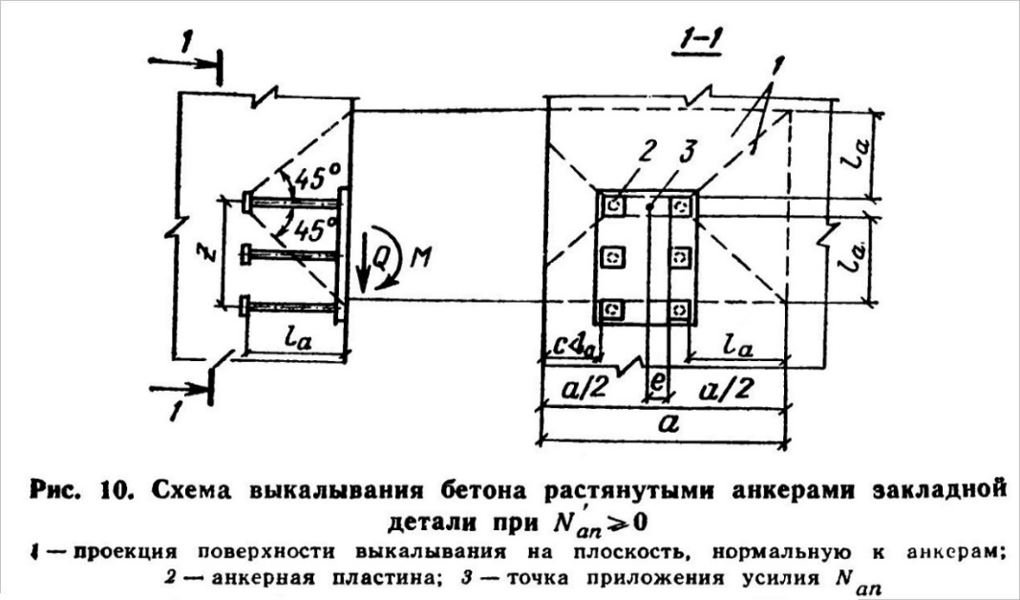
 | Принимаем размеры проекции поверхности выдавливания:
 | b (м) = | 0.268 | размер по вертикали |  |  |  |  |  |  |  |  |  | X= | 1
 | а (м) = | 0.348 | размер по горизонтали |  |  |  |  |  |  |  |  |  | y= | 34
 | Площадь анкерных пластин в зоне выкалывания: |  |  |  |  |  |  |  |  |  |  |  | DLpl = | 0
 | A'an (м2) = | 0.0064

 | A1 (м2) = | 0.0869

 | Условие выкалывания бетона для случая N'an > 0 (по ф.35 [2]):
$$N_{an}≤ \frac{φ_{2}{ φ}_{3 }A_{1 }R_{bt}}{1+3,5\frac{e}{a}}$$

 | где j2 = | 0.5 | для тяжелого бетона
 | e (мм) = | 0.000 | эксцентриситет по горизонтали

 | Для заделки в растянутой зоне бетона: |  |  |  |  |  | Для заделки в сжатой зоне бетона:
 | j3 = | 1.0 |  |  |  |  | j3 = | 1.2

 | Nan (кН) = | 20.15 | £ | 44.95 | (кН) |  | Nan (кН) = | 20.15 | £ | 53.94 | (кН)
 |  | Коэффициент использования = | 0.448 |  |  |  |  | Коэффициент использования = | 0.374
 |  | Условие выполняется |  |  |  |  |  | Условие выполняется

3.2.2 Проверка бетона на выкалывание при наличии усиления анкеров, для случая когда N'an < 0 (по п.4.7,а [2]):
 | Проверка не требуется
 | ВНИМАНИЕ: Учитывается только симметричный отрыв (e2=0) (в запас прочности).
 | Определяем площадь проекции поверхности выкалывания A (см. рис. 9):
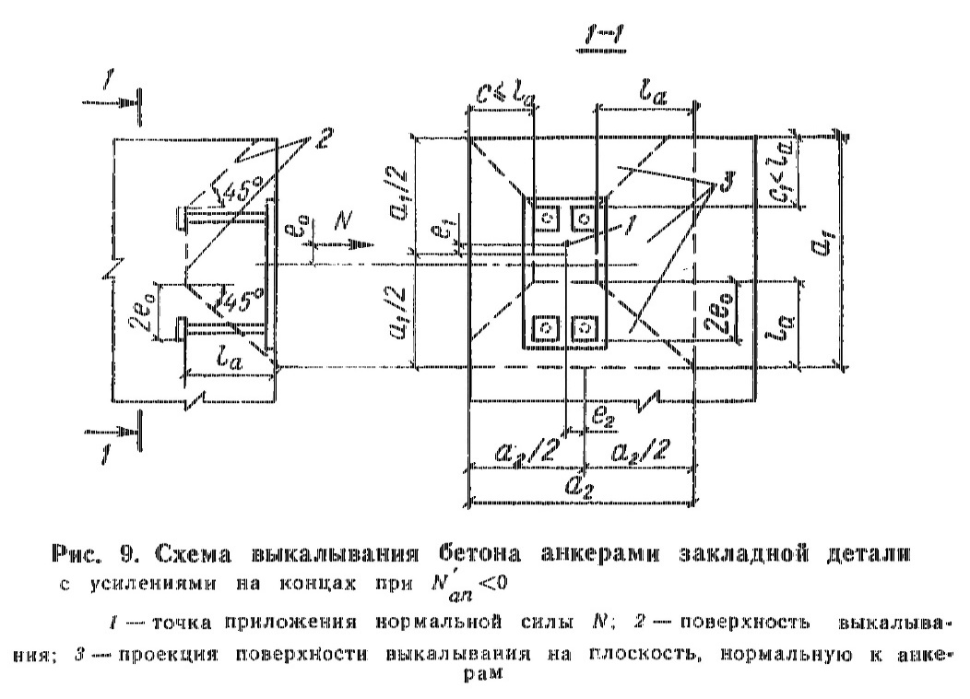
 | e0 (мм) = M/N = | 40.00
 | Принимаем размеры проекции поверхности выдавливания:
 | а1 (м) = | 0.268 | размер по вертикали
 | а2 (м) = | 0.348 | размер по горизонтали
 | Эксцентриситеты относительно площади A: |  |  |  |  |  |  |  |  |  |  |  | L1= | 114
 | e1 (мм) = | 0.00 | по вертикали |  |  |  |  |  |  |  |  |  | X= | 1
 | e2 (мм) = | 0.000 | по горизонтали |  |  |  |  |  |  |  |  |  | Y= | 34
 | Площадь анкерных пластин в зоне выкалывания: |  |  |  |  |  |  |  |  |  |  |  | DLpl = | 0
 | A'an (м2) = | 0.0064

 | A (м2) = | 0.0869

 | Условие выкалывания бетона для случая N'an < 0 (по ф.32 [2]):
$$N≤ \frac{φ_{2}{ φ}_{3 }A_{ }R_{bt}}{1+3,5\frac{e_{1}}{a_{1}}+3,5\frac{e_{2}}{a_{2}}}$$

 | где j2 = | 0.5 | для тяжелого бетона

 | Для заделки в растянутой зоне бетона: |  |  |  |  |  | Для заделки в сжатой зоне бетона:
 | j3 = | 1.0 |  |  |  |  | j3 = | 1.2

 | N (кН) = | 2.80 | £ | 44.95 | (кН) |  | N (кН) = | 2.80 | £ | 53.94 | (кН)
 |  | Коэффициент использования = | 0.062 |  |  |  |  | Коэффициент использования = | 0.052
 |  | Проверка не требуется |  |  |  |  |  | Проверка не требуется

3.3 Проверка бетона на откалывание анкерами у края элемента (по п.4.11 [2] и п.3.108 [3]):
 | ВНИМАНИЕ: Учитывается только симметричный срез (e=0) (в запас прочности).
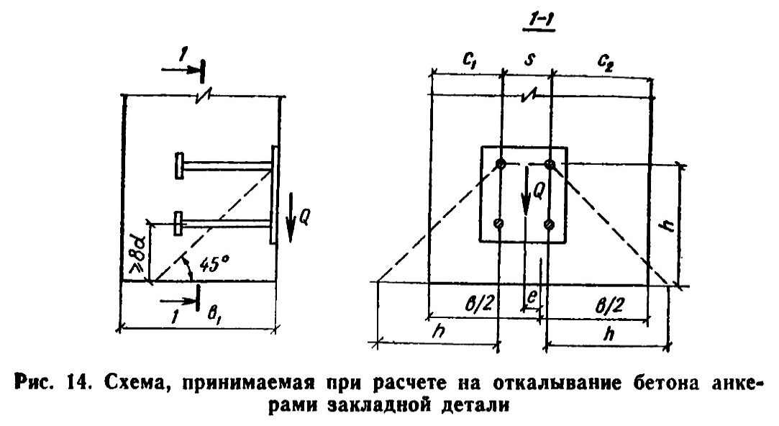
 | Определяем габариты поверхности откалывания (см. рис. 14):
 | Расстояние от наиболее удаленного ряда анкеров до края элемента в направлении сдвигающей силы:
 | h (мм) = Z + Cz = | 200.0 | не более Ha
 | Ширина элемента:
 | b (мм) = Y + 2*Cy= | 480.0 | не более Y+2*h

 | Условие откалывания бетона анкерами (по ф.39 [2]):
$$Q≤ \frac{φ_{2}R_{bt}bh}{1+3,5\frac{e}{b}}{∙δ}_{n}$$

 | где dn - определяется согласно п. 3.108 [3], в случае действия на закладную деталь кроме сдвигающей силы Q отрывающей силы N.
$$δ_{n}= 1− \frac{0,3N}{A_{out}R_{bt}}$$
 |  |  | принимается не менее 0,2
 |  |  | при N<0 принимается равным 1,0 |  |  |  |  |  |  |  |  |  | A1 (м2) = | 0.0560
 |  |  |  |  |  |  |  |  |  |  |  |  | a (мм) = | 200.0
 | Aout (м2) = | 0.0560 |  |  |  |  |  |  |  |  |  |  | A2 (м2) = | 0.0000
 | dn = | 0.985

 | j2 = | 0.5 | для тяжелого бетона
 | e (мм) = | 0.000 | эксцентриситет по горизонтали

 | Q (кН) = | 35.00 | £ | 48.96 | (кН)
 |  | Коэффициент использования = | 0.71
 |  | Условие выполняется

